Tema 1
Volver
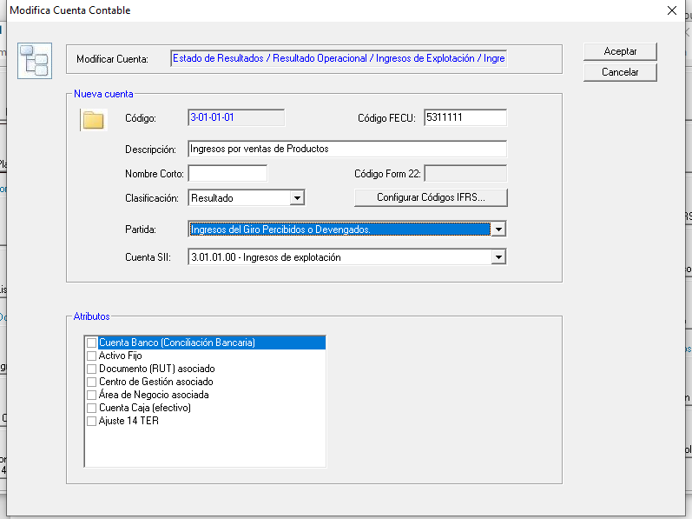

Tema 1
 | A partir del 01.01.2020 en las "Partida" de Resultado

 | se deberan incorporar en el cuadro rojo
 | los que estan destado en Rojo/Amarillo

 | Ingresos del Giro Percibidos o Devengados.
 | Rentas de Fuente Extranjera.
 | Intereses Percibidos o Devengados.
 | Otros Ingresos Percibidos o Devengados.
 | Costo Directo de los Bienes y Servicios.
 | Remuneraciones.
 | Arriendos
 | Depreciación Financiera del ejercicio.
 | Intereses Pagados o Adeudados.
 | Gastos por Donaciones.
 | Otros Gastos Financieros.
 | Gastos por Inversión en Investigación y Desarrollo certificados por Corfo.
 | Gastos por Inversión en Investigación y Desarrollo no certificados por Corfo.
 | Gastos por exigencias medioambientales
 | Gasto por indemnización o compensación a clientes o usuarios
 | Costos y Gastos necesarios para producir las Rentas de Fuente Extranjera.
 | Gastos por Impuesto Renta e Impuesto Diferido.
 | Gastos por adquisición en supermercados y negocios similares.
 | Otros Gastos Deducidos de los Ingresos Brutos.

 | Respetando el orden que esta
 | indicado más arriba

 | FW: no puedo respetar el orden. Hay datos ya ingresados con los íncices de acuerdo al orden que están actualmente.

 | Los nuevos elementos de spueden agregar al final o mostrarlos alfabéticamente

 | No se entregó este requerimiento inicialmente que se iban a agregar elementos entre medio y que había que mantener el orden

 | Alternativa: poner una numeración en los items:

 | De acuerdo a lo conversado por teléfono, se acepta esta opción

 | 01 Ingresos del Giro Percibidos o Devengados.
 | 02 Rentas de Fuente Extranjera.
 | 03 Intereses Percibidos o Devengados.
 | 04 Otros Ingresos Percibidos o Devengados.
 | 05 Costo Directo de los Bienes y Servicios.
 | 06 Remuneraciones.
 | 07 Arriendos
 | 08 Depreciación Financiera del ejercicio.
 | 09 Intereses Pagados o Adeudados.
 | 10 Gastos por Donaciones.
 | 11 Otros Gastos Financieros.
 | 12 Gastos por Inversión en Investigación y Desarrollo certificados por Corfo.
 | 13 Gastos por Inversión en Investigación y Desarrollo no certificados por Corfo.
 | 14 Gastos por exigencias medioambientales
 | 15 Gasto por indemnización o compensación a clientes o usuarios
 | 16 Costos y Gastos necesarios para producir las Rentas de Fuente Extranjera.
 | 17Gastos por Impuesto Renta e Impuesto Diferido.
 | 18 Gastos por adquisición en supermercados y negocios similares.
 | 19 Otros Gastos Deducidos de los Ingresos Brutos.

 | Considerar que en el año 2019 habrán números saltados

Tema 4
Volver

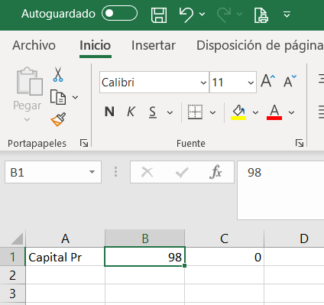
Tema 1
 | En el archivo de exportación a HR RAD |  | FW: Listo
 | Se debe traspasar Descripcion, Concepto y Monto
 | hasta el año pasado se traspasaba Descripcion, Código y Monto

CODIGO | CONCEPTO |  |  | MONTO
1 | 628 | Ingresos del Giro Percibidos o Devengados. |  | 10,000
2 | 851 | Rentas de Fuente Extranjera. |  | 20,000
3 | 629 | Intereses Percibidos o Devengados. |  | 30,000
4 | 651 | Otros Ingresos Percibidos o Devengados. |  | 40,000
5 | 630 | Costo Directo de los Bienes y Servicios. |  | 50,000
6 | 631 | Remuneraciones. |  | 60,000
 | 1140 | Arriendos |  | 70,000
7 | 632 | Depreciación Financiera del ejercicio. |  | 80,000
8 | 633 | Intereses Pagados o Adeudados. |  | 90,000
9 | 966 | Gastos por Donaciones. |  | 100,000
10 | 967 | Otros Gastos Financieros. |  | 110,000
11 | 852 | Gastos por Inversión en Investigación y Desarrollo certificados por Corfo. |  | 120,000
12 | 897 | Gastos por Inversión en Investigación y Desarrollo no certificados por Corfo. |  | 130,000
 | 1141 | Gastos por exigencias medioambientales |  | 140,000
 | 1142 | Gasto por indemnización o compensación a clientes o usuarios |  | 150,000
13 | 853 | Costos y Gastos necesarios para producir las Rentas de Fuente Extranjera. |  | 160,000
14 | 968 | Gastos por Impuesto Renta e Impuesto Diferido. |  | 170,000
15 | 969 | Gastos por adquisición en supermercados y negocios similares. |  | 180,000
16 | 635 | Otros Gastos Deducidos de los Ingresos Brutos. |  | 190,000
 | 98 | Capital Propio Tributario General |  | 20,000

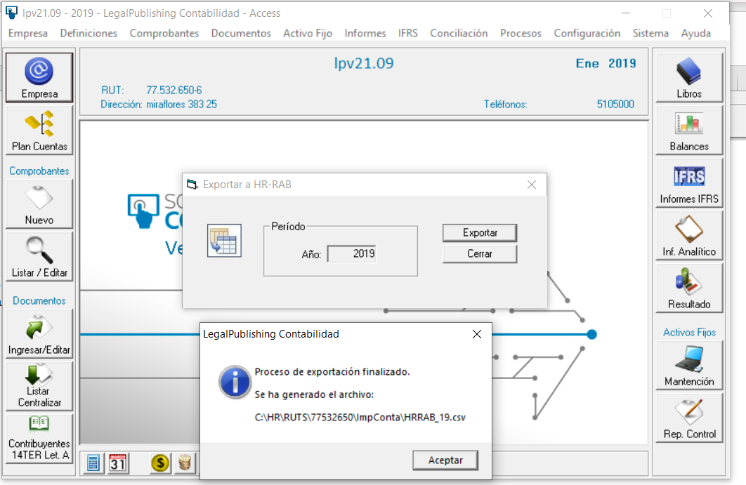

 | se debera incorporar los cambios indicados anteriormente al archivo (ahora debiese ser HRRAD_20.csv)

